burndown chart
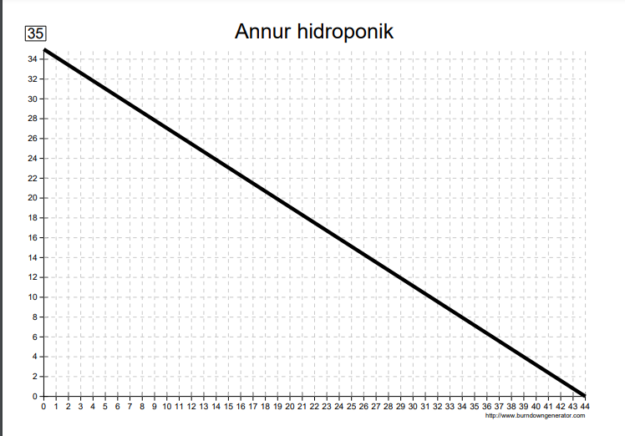
Total Pekerjaan | Hari Tersedia | BURNDOWN
35 | 45

